RecyclerView
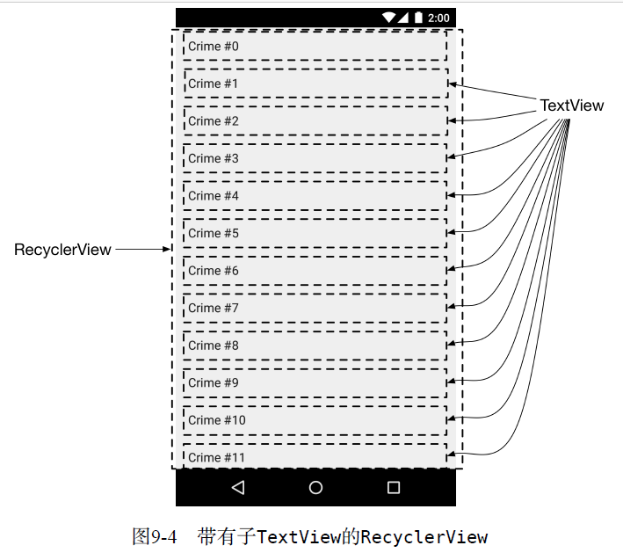

RecyclerView是ViewGroup的子类，每一个列表项都是作为一个View子对象显示的。这些
View子对象既可以是复杂的View对象，也可以是简单的View对象，这取决于我们对列表显示复
杂度的需要。

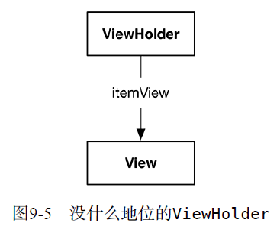

按需创建视图对象才是比较合理的解决方案。
RecyclerView就是这么做的。它只创建刚好充满屏幕的若干个视图，而不是全部视图。用户
滑动屏幕切换视图时，上一个视图会被回收利用。顾名思义，RecyclerView所做的就是回收再
利用，循环往复。

ViewHolder 和 Adapter

RecyclerView的任务仅限于回收和定位屏幕上的View。
TextView能够显示数据还离不开另外两个类的支持：Adapter子类和ViewHolder子类

ViewHolder
ViewHolder只做一件事：容纳View视图（如图9-5所示）。

RecyclerView自身不会创建视图，它创建的是ViewHolder，而ViewHolder引用着一个
itemView，如图9-6所示。
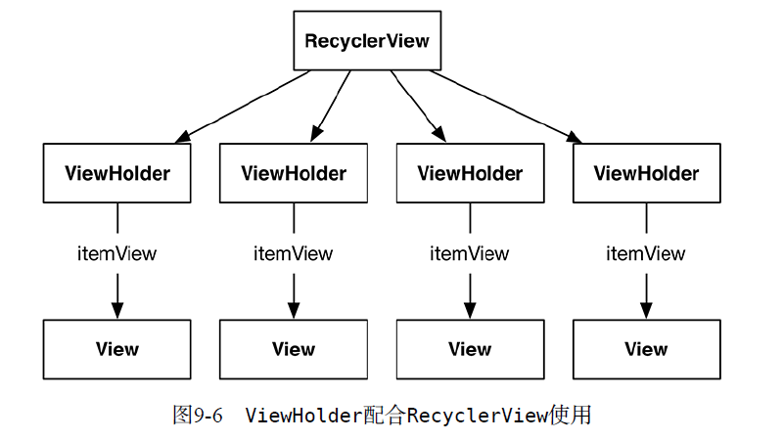

adapter
图9-6进行了简化，实际上隐藏了一些信息。RecyclerView自己不创建ViewHolder。这个
任务实际是由adapter来完成的。adapter是个控制器对象，从模型层获取数据，然后提供给
RecyclerView显示，起到了沟通的桥梁作用。

adapter负责：
❑ 创建必要的ViewHolder；
❑ 绑定ViewHolder至模型层数据。

要创建adapter，首先要定义RecyclerView.Adapter子类。

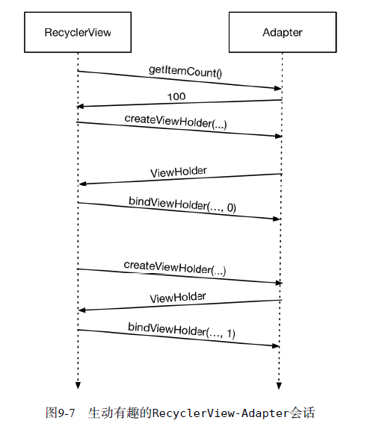

RecyclerView需要显示视图对象时，就会去找它的adapter。图9-7展示了一个RecyclerView
可能发起的会话。
首先，通过调用adapter的getItemCount()方法，RecyclerView询问数组列表中包含多少个
对象。
接着， RecyclerView 调用adapter的createViewHolder(ViewGroup, int) 方法创建
ViewHolder以及ViewHolder要显示的视图。
最后，RecyclerView会传入ViewHolder及其位置，调用onBindViewHolder(ViewHolder,
int)方法。adapter会找到目标位置的数据并绑定到ViewHolder的视图上。所谓绑定，就是使用
模型数据填充视图。
整个过程执行完毕，RecyclerView就能在屏幕上显示crime列表项了。需要注意的是，相对
于onBindViewHolder(ViewHolder, int)方法，createViewHolder(ViewGroup, int)方法
的调用并不频繁。一旦创建了够用的ViewHolder，RecyclerView就会停止调用createView
Holder(...)方法。然后，通过回收利用旧的ViewHolder节约时间和内存。

code
public class CrimeLab { private static CrimeLab sCrimeLab; private List<Crime> mCrimes; public static CrimeLab get(Context context){ if (sCrimeLab == null){
sCrimeLab = new CrimeLab(context); } return sCrimeLab; } private CrimeLab(Context context){ mCrimes = new ArrayList<>(); for (int i=0; i<100; i++){ Crime crime = new Crime(); crime.setTitle("Crime #"+i); crime.setSolved(i%2 == 0); mCrimes.add(crime); } } public List<Crime> getCrimes(){ return mCrimes; } public Crime getCrime(UUID id){ for(Crime crime : mCrimes){ if(crime.getId().equals(id)){ return crime; } } return null; } }

SingleFragmentActivity.java:
public abstract class SingleFragmentActivity extends AppCompatActivity { protected abstract Fragment createFragment(); @Override protected void onCreate(Bundle savedInstanceState) { super.onCreate(savedInstanceState); setContentView(R.layout.activity_fragment); FragmentManager fm = getSupportFragmentManager(); Fragment fragment = fm.findFragmentById(R.id.fragment_container); if(fragment == null){ fragment = createFragment(); fm.beginTransaction() .add(R.id.fragment_container,fragment) .commit(); } } }

<FrameLayout xmlns:android="http://schemas.android.com/apk/res/android" android:id="@+id/fragment_container" android:layout_width="match_parent" android:layout_height="match_parent"> </FrameLayout>

iiiiiiiiiiiiiiiiiiiiii

CrimeListActivity.java:
public class CrimeListActivity extends SingleFragmentActivity { @Override protected Fragment createFragment() { return new CrimeListFragment(); } }

CrimeListFragment.java public class CrimeListFragment extends Fragment { private RecyclerView mCrimeRecyclerView; private CrimeAdapter mAdapter; @Nullable @Override public View onCreateView(LayoutInflater inflater, @Nullable ViewGroup container, @Nullable Bundle savedInstanceState) { View view = inflater.inflate(R.layout.fragment_crime_list, container, false); mCrimeRecyclerView = (RecyclerView)view.findViewById(R.id.crime_recycler_view); mCrimeRecyclerView.setLayoutManager(new LinearLayoutManager(getActivity())); updateUI(); return view; } private void updateUI(){ CrimeLab crimeLab = CrimeLab.get(getActivity()); List<Crime> crimes = crimeLab.getCrimes(); mAdapter = new CrimeAdapter(crimes); mCrimeRecyclerView.setAdapter(mAdapter); }
}
private class CrimeHolder extends RecyclerView.ViewHolder{ private TextView mTitleTextView; private TextView mDateTextView; private Crime mCrime; public CrimeHolder(LayoutInflater inflater, ViewGroup parent){ super(inflater.inflate(R.layout.list_item_crime, parent, false)); mTitleTextView = (TextView) itemView.findViewById(R.id.crime_title); mDateTextView = (TextView)itemView.findViewById(R.id.crime_date); } public void bind(Crime crime){ mCrime = crime; mTitleTextView.setText(mCrime.getTitle()); mDateTextView.setText(mCrime.getDate().toString()); } }

<android.support.v7.widget.RecyclerView xmlns:android="http://schemas.android.com/apk/res/android" android:id="@+id/crime_recycler_view" android:layout_width="match_parent" android:layout_height="match_parent"/>

<LinearLayout xmlns:android="http://schemas.android.com/apk/res/android" android:orientation="vertical" android:layout_width="match_parent" android:layout_height="wrap_content" android:padding="8dp"> <TextView android:id="@+id/crime_title" android:layout_width="match_parent" android:layout_height="wrap_content" android:text="Crime Title"/> <TextView android:id="@+id/crime_date" android:layout_width="match_parent" android:layout_height="wrap_content" android:text="Crime Data"/> </LinearLayout>

private class CrimeAdapter extends RecyclerView.Adapter<CrimeHolder>{ private List<Crime> mCrimes; public CrimeAdapter(List<Crime> crimes){ mCrimes = crimes; } @Override public CrimeHolder onCreateViewHolder(ViewGroup parent, int viewType) { LayoutInflater layoutInflater = LayoutInflater.from(getActivity()); return new CrimeHolder(layoutInflater, parent); } @Override public void onBindViewHolder(CrimeHolder holder, int position) { Crime crime = mCrimes.get(position); holder.bind(crime); } @Override public int getItemCount() { return mCrimes.size(); } }

HOLDER

ADAPTER

